Pivot VC
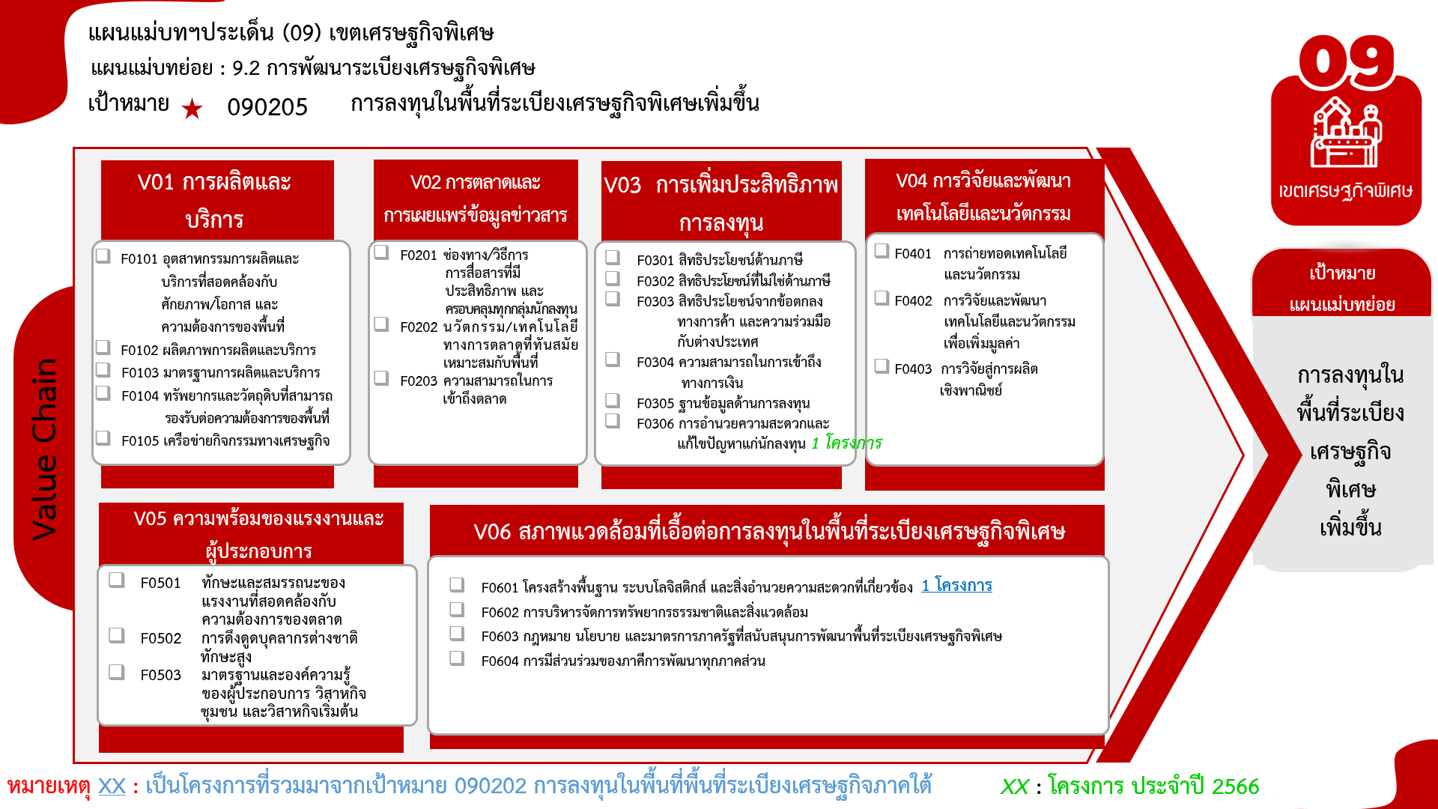
องค์ประกอบ / ปัจจัย | ปีงบประมาณ
 | 2563 | 2566 | Grand Total
090205V06 | 1 |  | 1
090205F0601 | 1 |  | 1
090205V03 |  | 1 | 1
090205F0306 |  | 1 | 1
Grand Total | 1 | 1 | 2

รวม
โครงการภายใต้เป้าหมายแผนแม่บทย่อย: 090205 การลงทุนในพื้นที่ระเบียงเศรษฐกิจพิเศษเพิ่มขึ้น
โครงการที่ปรากฎเป็นโครงการที่ผ่านการอนุมัติจากผู้บริหาร (M7) ของหน่วยงานเท่านั้น (ข้อมูล ณ เดือนมิถุนายน 2566)

ชื่อโครงการ / การดำเนินงาน | ปีงบประมาณ | วันที่เริ่มต้นโครงการ | วันที่สิ้นสุดโครงการ | หน่วยงานระดับกองหรือเทียบเท่า | หน่วยงานระดับกรมหรือเทียบเท่า | หน่วยงานระดับกระทรวงหรือเทียบเท่า | ประเภทโครงการ | องค์ประกอบ | ปัจจัย
โครงการก่อสร้างอาคารชุดพักอาศัยและบ้านพักข้าราชการ ด่านศุลกากรระนอง | 2563 | ตุลาคม 2562 | ธันวาคม 2562 | ด่านศุลกากรระนอง (ดรน.) | กรมศุลกากร | กระทรวงการคลัง |  | 090205V06 | 090205F0601
โครงการสนับสนุนการพัฒนาพื้นที่เขตเศรษฐกิจพิเศษ | 2566 | ตุลาคม 2565 |  | กองวิชาการและแผนงาน | กรมการปกครอง | กระทรวงมหาดไทย | โครงการปี 2566 | 090205V03 | 090205F0306
 |  |  |  |  |  |  |  | 090202V01 | 090202F0102
 |  |  |  |  |  |  |  | 090202V02 | 090202F0201
 |  |  |  |  |  |  |  | 090202V02 | 090202F0202
 |  |  |  |  |  |  |  | 090202V03 | 090202F0301
 |  |  |  |  |  |  |  | 090202V03 | 090202F0302
 |  |  |  |  |  |  |  | 090202V03 | 090202F0303
 |  |  |  |  |  |  |  | 090202V03 | 090202F0304
 |  |  |  |  |  |  |  | 090202V04 | 090202F0401
 |  |  |  |  |  |  |  | 090202V04 | 090202F0402
 |  |  |  |  |  |  |  | 090202V05 | 090202F0501
 |  |  |  |  |  |  |  | 090202V05 | 090202F0502
 |  |  |  |  |  |  |  | 090202V06 | 090202F0601
 |  |  |  |  |  |  |  | 090202V06 | 090202F0602
 |  |  |  |  |  |  |  | 090202V06 | 090202F0604
 |  |  |  |  |  |  |  | 090202V06 | 090202F0605

